Netty启动过程源码分析
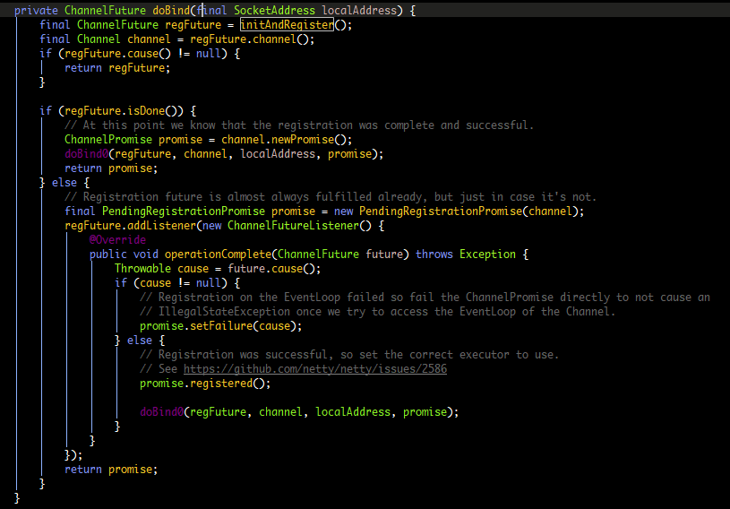
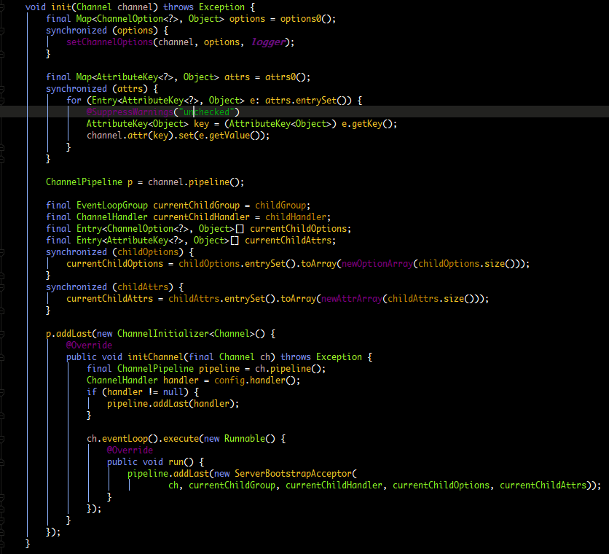
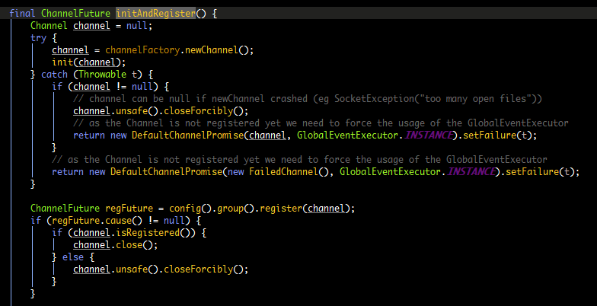

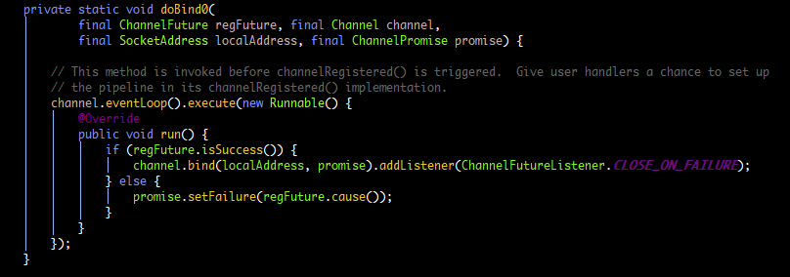

第一步 保存ChannelOptions
 | 保存ChannelAttrs

第二步 保存childOptions
 | 保存childAttrs

第三步 添加Handler(配置服务端的pipeline)

第四步 添加连接接入器ServerBootstrapAcceptor

Dubbo服务发现
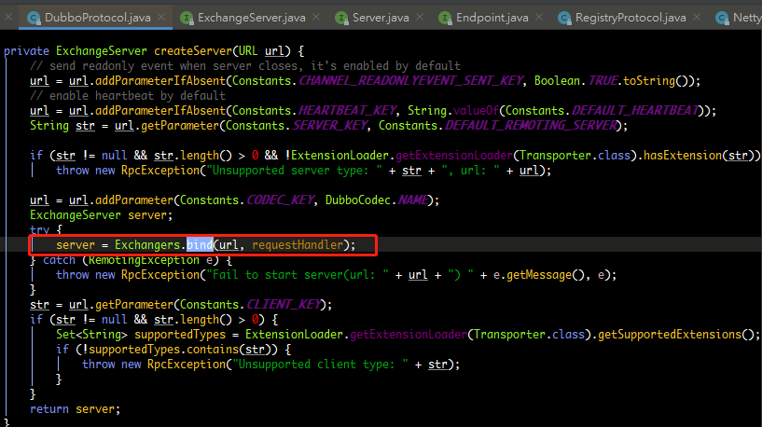
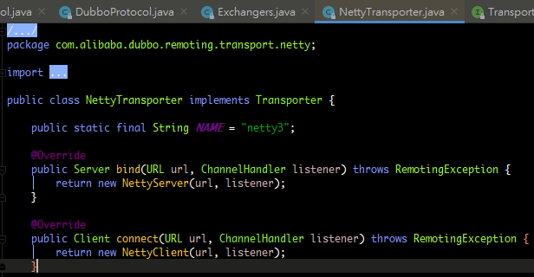
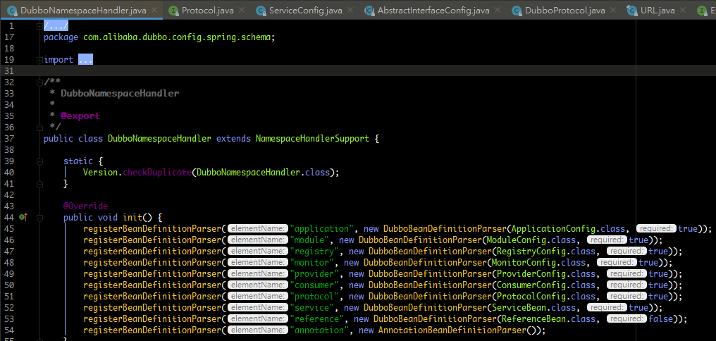
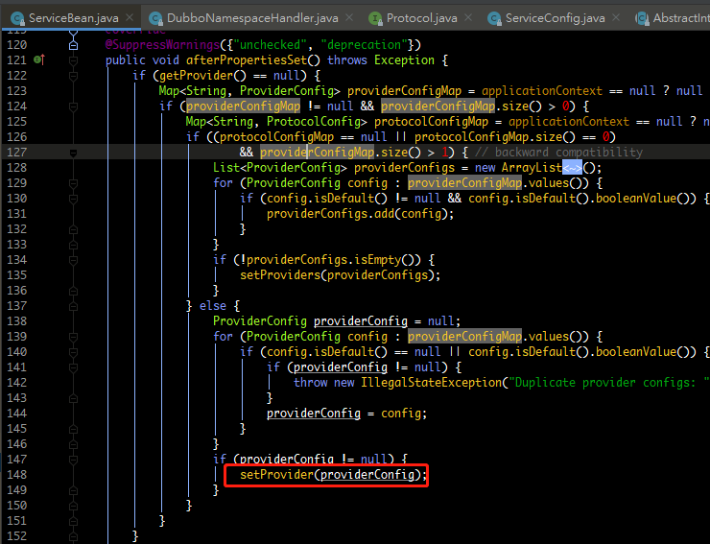
dubbo启动解析，加载配置信息原理 | afterPropertiesSet就是把spring配置文件中dubbo的标签内容保存起来。保存在ServiceBean里面。 | ServiceBean还实现了ApplicationListener<ContextRefreshedEvent>接口，叫应用的监听器。
 |  | 它监听的事件是ContextRefreshedEvent，当我们ioc容器整个刷新完成
 |  | 也就是ioc容器里面所有对象都创建完成以后来回调方法onApplicationEvent(ContextRefreshedEvent event)。
 |  | 然后调用export进行服务暴露
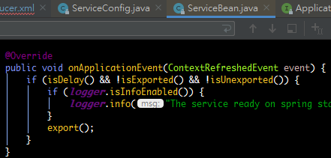
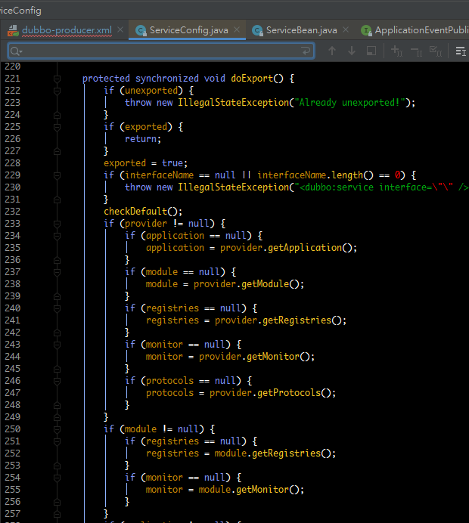

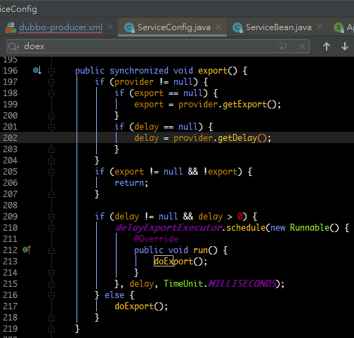

 |  |  | 执行暴露的URL地址

 |  |  | 加载注册中心的信息，读到注册中心的地址
 |  |  | ProtocolConfig 把我们的服务在20880端口暴露出来，如果有多个端口需要暴露，我们配置多个dubbo:protocol标签就可以了

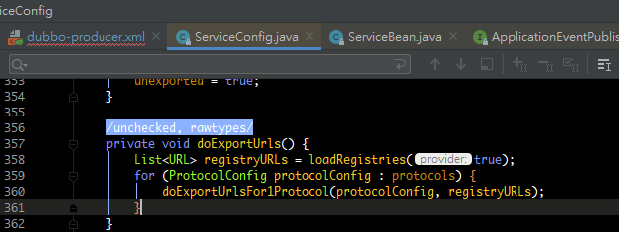

 |  |  | doExportUrlsFor1Protocol,通过动态代理获得invoker，然后生成一个带有URL的包装器
 |  |  | proxyfactory可以使用javassist或Jdk，javassist:不需要了解虚拟机指令，就能动态改变类的结构，或者动态生成类
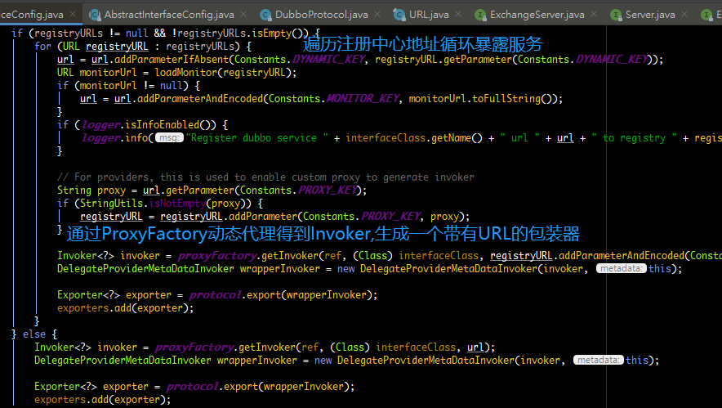

 |  |  | doLocalExport：本地暴露，同一个jvm中的服务，相互调用不需要通过远程注册中心，但是又想使用filter链，可以使用本地暴露。

 |  |  |  | 通过SIP看到协议默认是Dubbo
 |  |  |  |  | 所以调用接口实现用Dubbo的export来实现
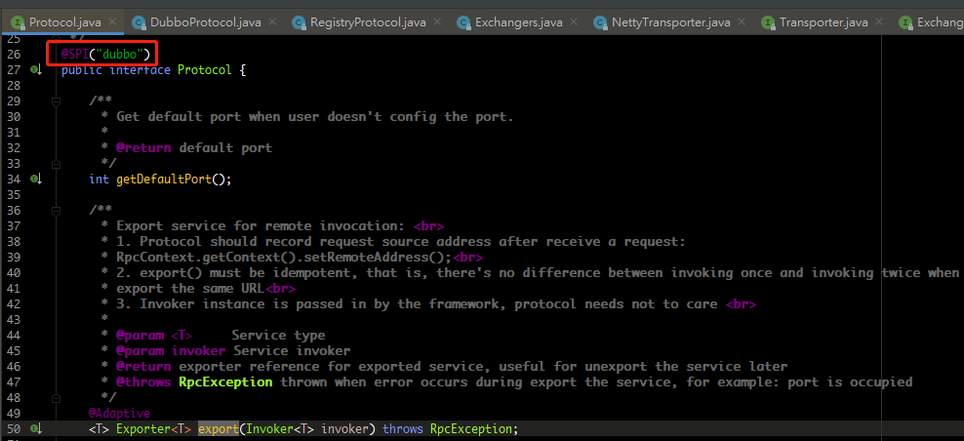

 |  |  | DubboProtocol的export做的事情，导入服务，生成DubboExport的容器，设置参数，最后调用openServer打开服务
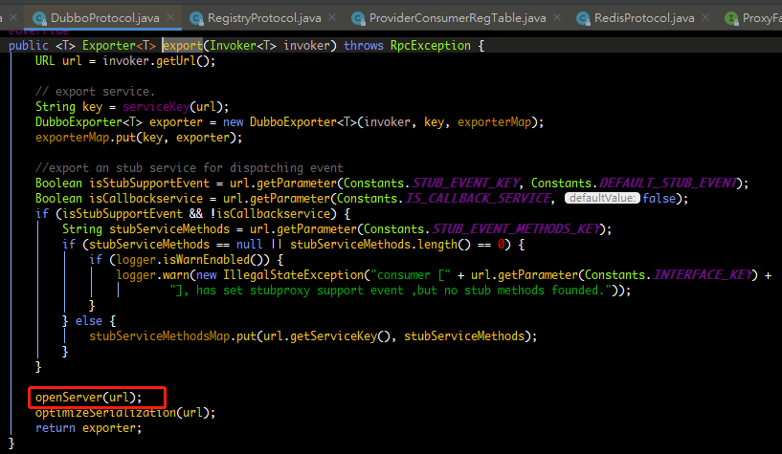

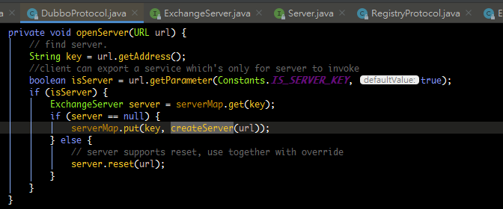

 |  |  | //在服务器关闭时发送只读事件，默认情况下启用
 |  |  | //默认启用心跳

Dubbo服务订阅
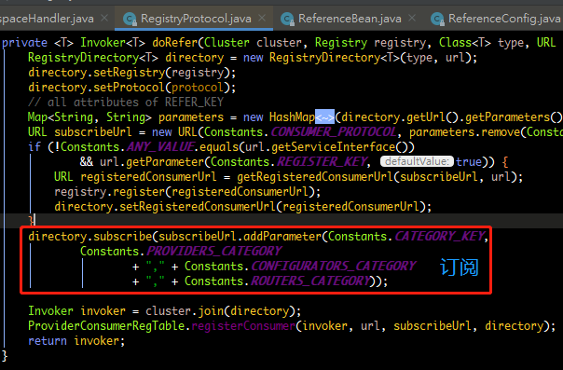
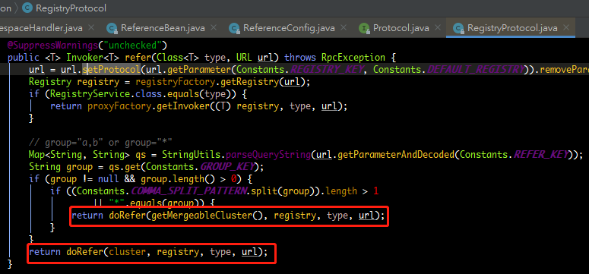
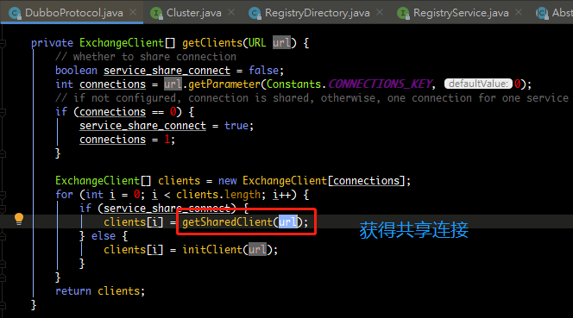
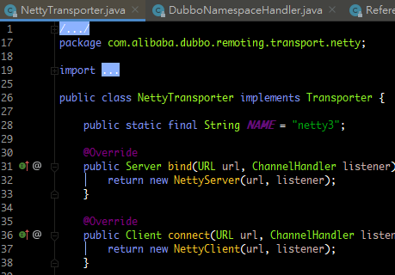
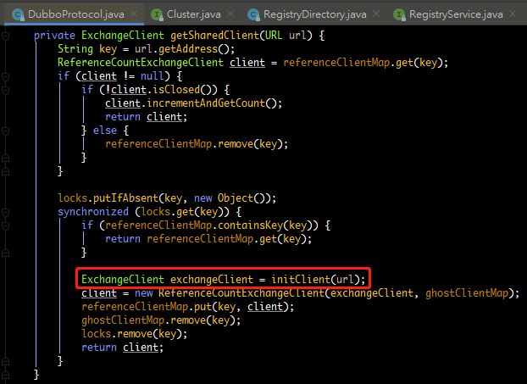
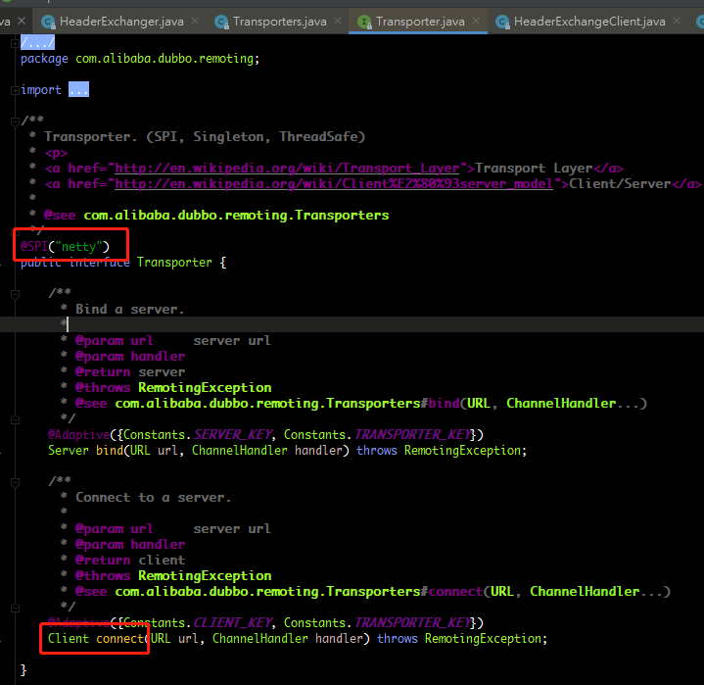
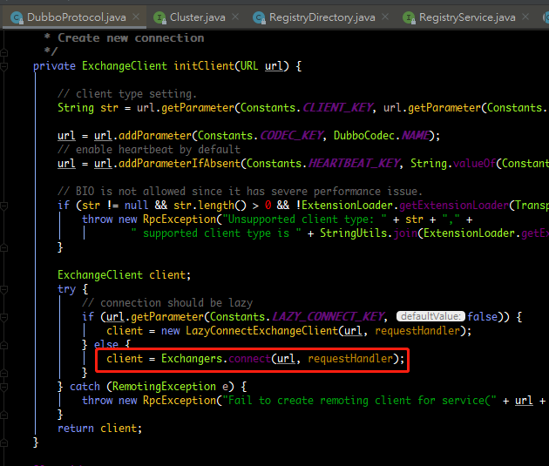
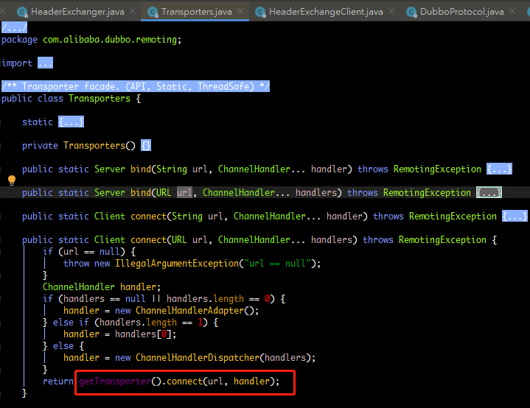
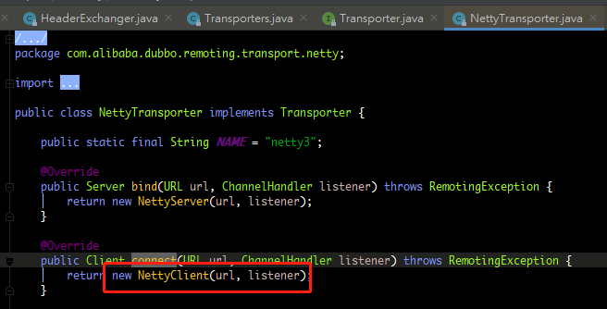
dubbo:reference标签对应的是ReferenceBean
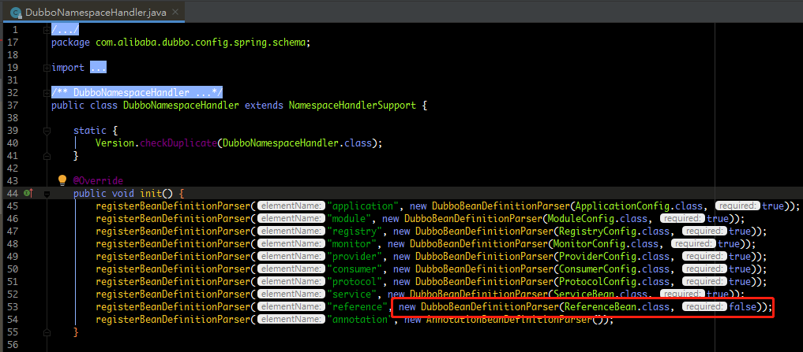

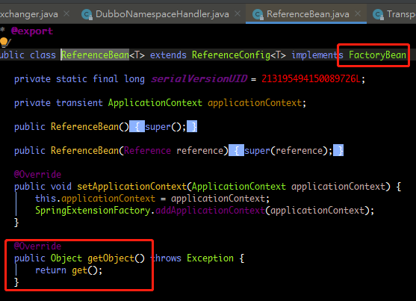

reference标签会去spring容器中拿对象的实现，就会进入到ReferenceBean的getObject()方法。

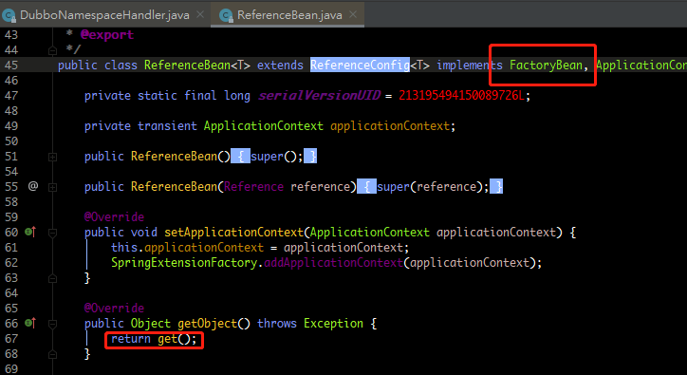
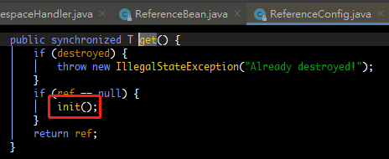

 | refer，设置Protocol参数，例如注册中心地址，协议类型是dubbo

Dubbo服务调用
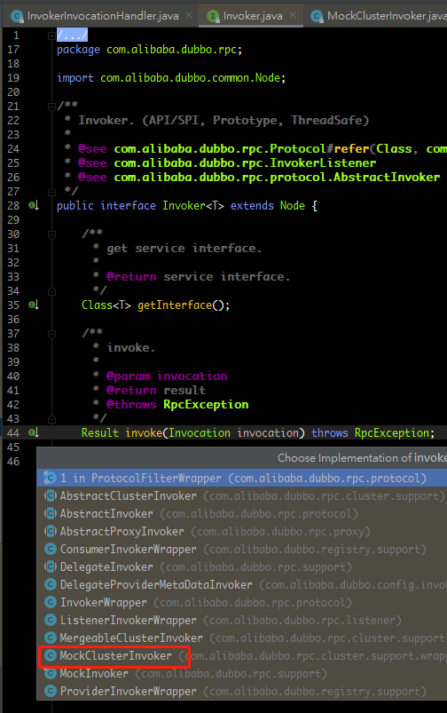
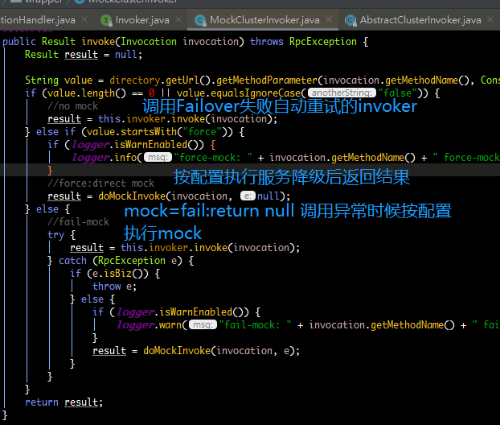
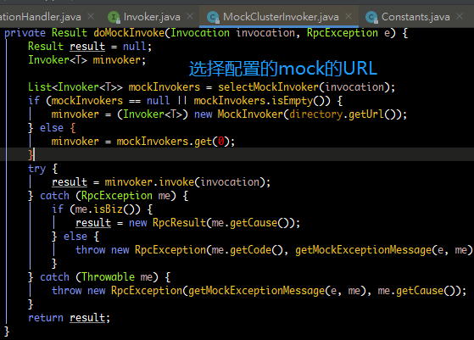
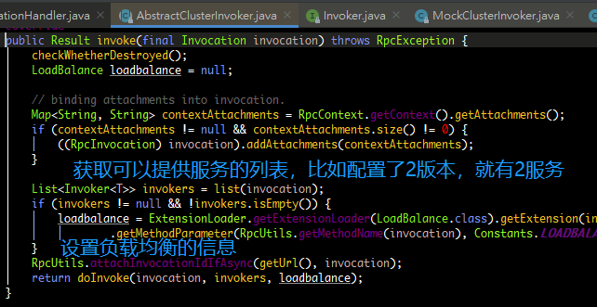
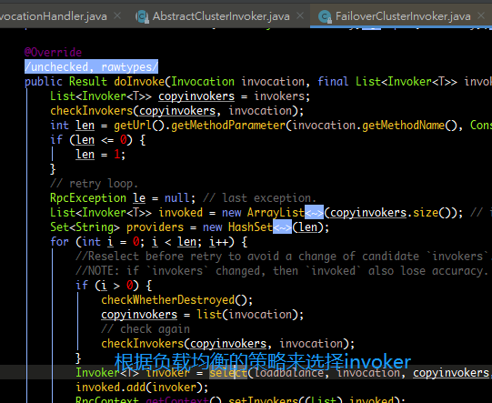
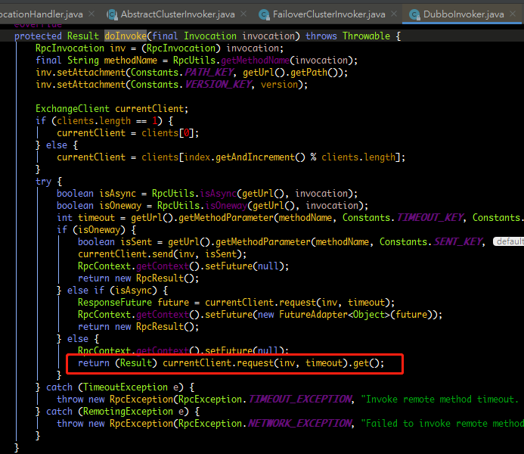
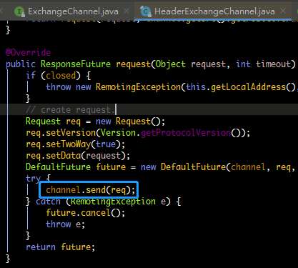
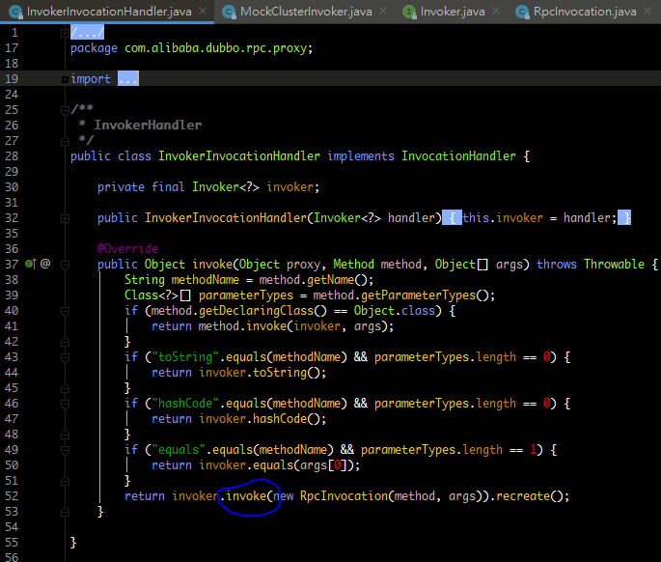
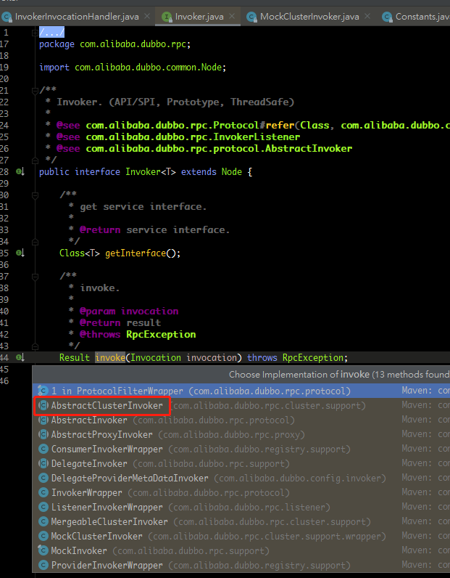
通过RPCInvocation创建代理对象
 | 集群容错

